Kort om Statistiken_Statistics
Kort om statistiken/The Statistics in Brief
Statistikens ändamål och innehåll
Ändamålet med statistiken är att visa hur tillförlitligheten i persontrafiken på järnväg i Sverige utvecklas. Statistiken publiceras en gång per kvartal för att ge en aktuell men preliminär lägesbild. Därtill publiceras slutlig statistik en gång per år som också innehåller mer uppgifter, exempelvis med statistik per län.
Statistiken omfattar uppgifter om antalet tåg som planeras, anordnas, ställs in och framförs. Även omfattningen av tågens förseningar presenteras. Statistiken redovisas för alla persontåg samt uppdelad på olika tågsorter.
Den centrala variabeln i statistikens innehåll är Punktlighet för framförda persontåg till slutstation. Variabeln beskriver hur stor andel av persontågen som ankommit till slutstation i tid.
Statistikens framställning
Statistiken bygger på en totalundersökning av alla planerade ankomster av persontåg till slutstation på järnvägsanläggningar i Sverige, utom på anläggningarna Saltsjöbanan och Roslagsbanan. Underlaget till statistiken utgörs av registerdata som hämtas från Trafikverkets uppföljningssystem för tågtrafik.
Statistikens kvalitet
Tillförlitligheten anses vara tillräcklig för att uppfylla statistikens syfte men vissa osäkerhetskällor förekommer, främst kring mätningen. Att uppgifterna i Trafikverkets uppföljningssystem stämmer med verkligheten är viktigt men svårt att kontrollera. Uppföljningssystemet används dock brett inom Trafikverket och av tågoperatörerna vilket ökar sannolikheten att större och betydande fel hittas och rättas.
Det är viktigt att komma ihåg att statistik om tågens punktlighet och tillförlitlighet från andra utgivare, exempelvis Trafikverket, kan vara sammanställd enligt andra metoder och definitioner vilket påverkar samanvändbarheten.
Purpose and content of the statistics
The purpose of the statistics is to show the evolving reliability of passenger trains in Sweden. The statistics are published quarterly to provide current but preliminary status reports. In addition, final statistics are published yearly, and they contain more data, for example, statistics broken down by county.
The statistics include data concerning the number of trains scheduled, arranged, cancelled, and run. The extent of train delays is presented as well. The statistics are reported for all passenger trains and are broken down by train type.
The key variable in the statistical content is Punctuality of Arrived Passenger Trains at Terminating Station. The variable represents the proportion of passenger trains that reached their terminal stations on time.
Generating the statistics
The statistics are based on a total survey of all scheduled arrivals of passenger trains at their terminal stations on railway systems in Sweden, except for the Saltsjö Railway and the Roslag Railway. The source for the statistics consists of register data obtained from the Swedish Transport Administration’s follow-up system for train traffic.
Statistical quality
The reliability is considered sufficient to fulfil the purpose of the statistics, although certain error sources do exist, mainly regarding the measurement process. It is important for the data in the Transport Administration’s follow-up system to be correct, but that is difficult to ascertain. However, the follow-up system is used widely within the Transport Administration and by the train operators, which increases the likelihood that any major errors will be detected and rectified.
It is important to bear in mind that statistics regarding train punctuality and reliability from other publishers, such as the Transport Administration, may be compiled using different methods and definitions, which affects their coherence.

Kommentarer till resultatet
Kommentarer till resultatet/The result in brief
Trafikanalys ansvarar för Sveriges officiella statistik inom området transporter och kommunikationer. Varje kvartal publicerar Trafikanalys statistik om tågens punktlighet på den svenska järnvägen. Följande redovisning avser att presentera statistik om fjärde kvartalet 2025 för persontåg.
Under hösten 2023 beslutade Trafikanalys att pausa publiceringen av kvartalsstatistiken för punktlighet på järnväg på grund av betydande kvalitetsproblem i datamaterialet, som baseras på Trafikverkets system för uppföljning av tågtrafik (LUPP). Detta ledde till svårigheter att beräkna att det sammanvägda tillförlitlighetsmåttet, STM. Eftersom kvalitetsproblemen kvarstår har Trafikanalys beslutat, i samband med publiceringen av årsstatistiken för 2023, att använda punktlighetsmåttet "Rätt Tid" (RT) i stället för STM.
En jämförelse mellan de olika måtten finns i följande länk: https://www.trafa.se/bytematt.

Persontågens tillförlitlighet vid slutstation, fjärde kvartalet 2025

 | RT(5) | Förändring mot 2024*
Alla persontåg | 89.2 % | 2.1 | procentenheter
härav
Kortdistanståg | 93.7 % | 0.9 | procentenheter
Medeldistanståg | 85.9 % | 2.2 | procentenheter
Långdistanståg | 74.9 % | 5.8 | procentenheter

Under fjärde kvartalet 2025 anlände 89,2 procent av alla framförda tåg inom högst 5 minuter efter tidtabell. Detta innebar en förbättring med 2,1 procentenheter jämfört med samma kvartal 2024.
När hela 2025 summeras visar den preliminära statistiken att 88,6 procent av tågen anlände till sin slutstation inom 5 minuter efter tidtabell, vilket är en förbättring med 1,5 procentenheter jämfört med 2024.
Kortdistanstågen, som står för ungefär hälften av alla planerade tåg, fortsätter att vara de mest punktliga. Under fjärde kvartalet 2025 anlände 93,7 procent av kortdistanstågen till sitt slutmål inom 5 minuter, en ökning med 0,9 procentenheter jämfört med samma period 2024. För långdistanstågen, som är betydligt färre till antalet, uppgick punktligheten till 74,9 procent, en förbättring med hela 5,8 procentenheter jämfört med motsvarande kvartal föregående år. Medeldistanstågen uppnådde en punktlighet på 85,9 procent, vilket är en ökning med 2,2 procentenheter från fjärde kvartalet 2024.
Vid en månadsvis uppdelning av kvartalet var punktligheten högst i december med 91,8 procent, följt av november med 88,6 procent och oktober med 87,2 procent. Jämfört med motsvarande månader 2024 noterades en förbättring i december med 2,7 procentenheter och en ökning i november med 2,0 procentenheter. I oktober 2025 var förbättringen i punktligheten dock något lägre (+1,5 procentenheter) jämfört med oktober 2024.
Under fjärde kvartalet 2025 anlände 96,6 procent av tågen till sin slutstation inom 15 minuter (RT15). Samtidigt var 0,4 procent av de framförda persontågen fortfarande inte framme ens efter 60 minuter.
De tåg som inte anlände enligt tidtabell orsakade sammanlagt cirka 11 700 timmars försening under kvartalet, vilket är en förbättring med drygt 1 100 timmar jämfört med motsvarande kvartal 2024. För alla framförda persontåg motsvarade detta en genomsnittlig försening på 3 minuter. Bland de tåg som anlände för sent var den genomsnittliga förseningen 6 minuter.
* Avser förändring mot fjärde kvartalet 2024. Pilen pekar uppåt om skillnaden är större än 0,5 procentenheter. Pilen pekar nedåt om skillnaden är mindre än -0,5 procentenheter. I övrigt pekar pilen åt höger.

Figur 1
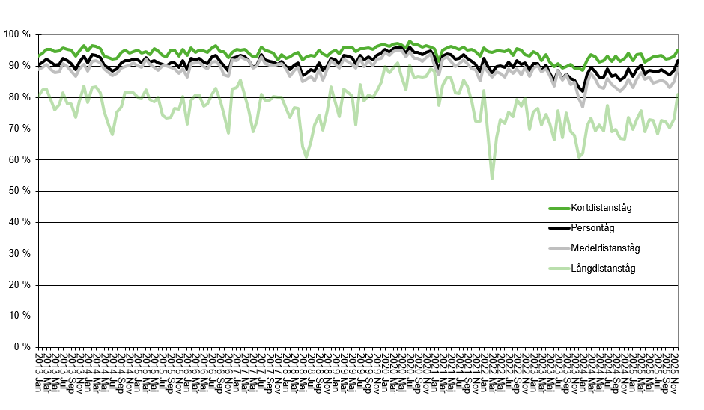

Figur 1: Punktlighet för resandetåg till slutstation, andel av de framförda persontågen som anlänt slutstation högst 5 minuter efter tidtabell, per månad. Persontåg (totalt) uppdelat på kort-, medel- och långdistanståg
Figure 1: Punctuality for passenger trains, percentage of passenger trains which arrived at the latest 5 minutes after scheduled time at the terminating station by month – passenger trains (total) and divided into short-, medium- and long-distance trains

Figur 2
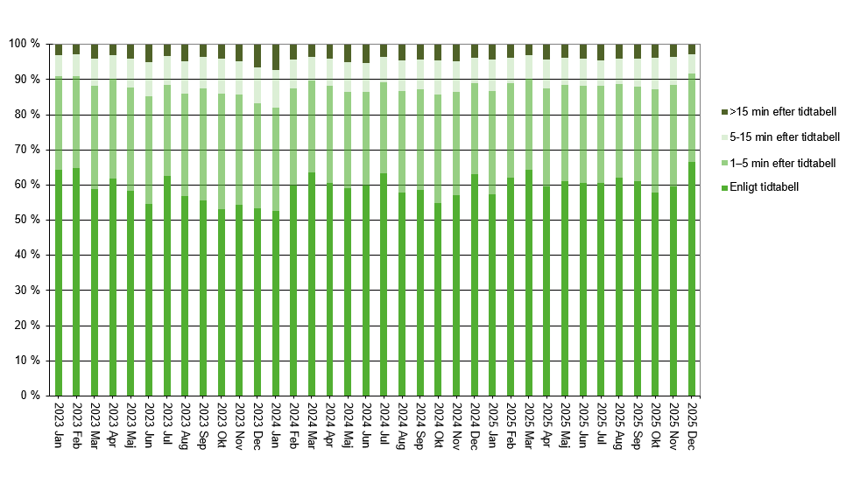

Figur 2: Uppföljning av tågplan vid slutstation, tåg inom olika tidsmarginaler fördelat på månad – persontåg
Figure 2: Evaluation of the working timetable at terminating station, trains on time by month – passenger trains

